箱唛扫码
Factory name (工厂名称)
PO. Number(订单号) | 84222-01
Style Code.(款号) | 8361-710-800
Product Code.(产品编号) | RECYCLE CARE LABEL RECYCLE COMPONENT LABEL | Carton No.(箱号):
Inner Packages(包装方式） | 2000pcs/ bundle | 1/2
SIZE/qty (尺码/数量) | 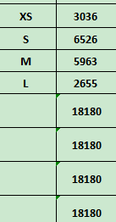
Carton Dimension（箱规） | 30*40*50 | Country of Origin：
Gross Weight（毛重） | 17.6kg | Made In China
Net Weight（净重） | 17.2kg
Remark（备注）

Factory name (工厂名称)
PO. Number(订单号) | 84222-01
Style Code.(款号) | 8361-710-808
Product Code.(产品编号) | RECYCLE CARE LABEL RECYCLE COMPONENT LABEL | Carton No.(箱号):
Inner Packages(包装方式） | 2000pcs/ bundle | 2/2
SIZE/qty (尺码/数量) | 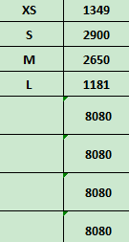
Carton Dimension（箱规） | 20*30*40 | Country of Origin：
Gross Weight（毛重） | 8kg | Made In China
Net Weight（净重） | 7.6kg
Remark（备注）

08361710800017
08361710800024
08361710800031
08361710800048
08361710800017
08361710800024
08361710800031
08361710800048

08361710808013
08361710808020
08361710808037
08361710808044
08361710808013
08361710808020
08361710808037
08361710808044

